Sheet1
Scene No. | 0
Quest Title | 传说中的兵马俑
Quest Log | 把兵马俑给盖尔波特
Map No. | 17
 | 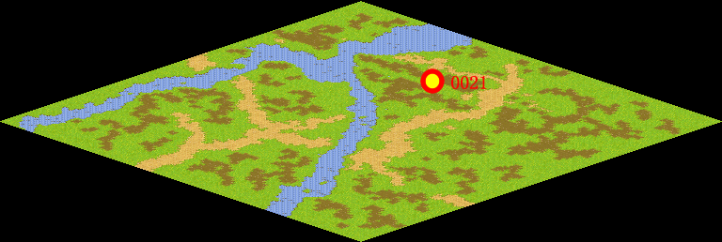
NPC No. | 21
Condition | 得到兵马俑后跟盖尔波特说话，触发任务
Dialog | 我一直就很想去看看遥远的东方古国，听说那里有个秦始皇陵。是世界上规模最大的帝王陵墓之一。秦始皇自13岁即位就开始为他在骊山修建陵墓，征发了十万多人一共修建了37年。现在已发现三个大型陪葬的兵马俑坑，约有7400余件陶俑陶马，一般在1.8米左右,形态各异,表情逼真，有“世界第八奇迹”的美誉。但是我要看守这片遗址，如果可以的话，你能帮我找个兵马俑来么？
Select
Result | 1 :Scene 0001, 2 : 关闭对话框

ScriptFile | Qlog-0085-000.scr
 | Q0021-0085-000.scr

